Sheet1
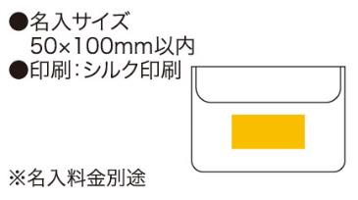
提 案 書

安眠３点セット（ネイビー） |  | 参考上代 | ¥600 | 販売価格
 |  | （税別） |  | （税別）
【JAN】 | 4562121885066
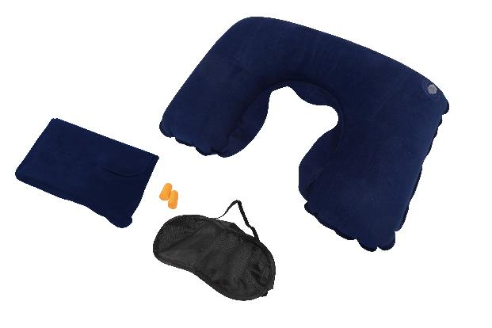 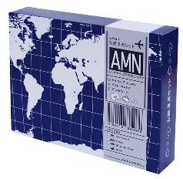 |  |  | 【商品番号】 6681-60 【本体サイズ】 ポーチ：172×120mm ネックピロー：435×270mm アイマスク：179×90mm 耳栓：φ10×25mm・66ｇ 【パッケージサイズ】 160×120×30mm・93ｇ 【個装形態】 化粧箱入 【材質】 PVC・ポリエステル・ポリウレタン 【入数】 100 【商品説明】 旅行の移動時や災害時の避難所などで大活躍な安眠3点セット 【生産国】 中国

